11. 컨텐츠 디자인 기획 및 무드보드 작성
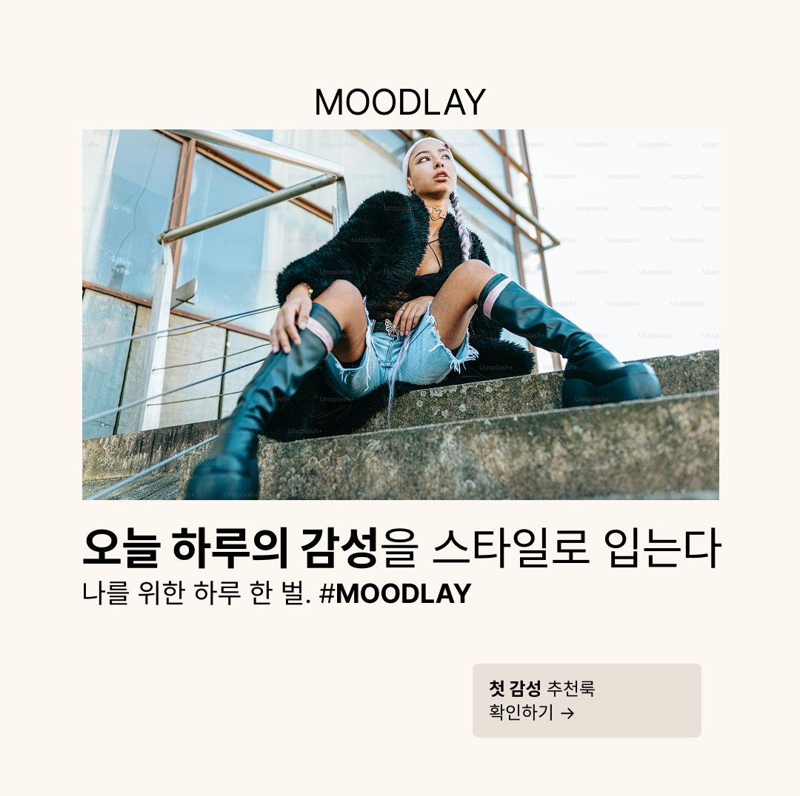
*디자인 기획표
항목 | 인스타그램 피드 | 배너광고 | 썸네일
이미지 규격 | 1080 x 1080 | 1200 x 628 | 600 x 400
비주얼 톤 | 톤다운 네츄럴 | 밝고 따뜻한 배경 | 차분한 베이비
CTA 배치 | 하단 중앙 | 우측 하단 | 하단 좌측
CTA 버튼디자인 | 둥근 테두리 + 라이트 컬러 | 그림자 강조형 | 라운드형 + 얇은 테두리
폰트 | Pretendard Bold | Noto Sans KR Medium | Apple SD Gothic Neo

*무드보드 제작

